卒業制作
情報処理科２０２０年度卒業制作【２年】

班 名 |  | メルカリ
班 員 |  | 櫻井優月 渡邊利樹 西見隆太郎 北條朋輝 馬渕俊太 矢作翔也 松村晃平 矢城秀人
制作タイトル |  | caripaku

制作物概要 | 目的・コンセプト
 | ログイン機能やチャット機能、出品、決済機能などフリマサイトに必要な機能を選定しながら制作しました。

 | 内容
 | 本アプリは、フリマサイト「メルカリ」を参考に作成した「caripaku」というサイトです。 ゲームソフトの売買を主な目的としています。 ユーザーが不要なゲームを出品し、他のユーザーがそれを購入する流れになります。 値段交渉なども商品チャットからできる仕様です。 商品の検索、出品者が他に出している商品の確認、自分が売った商品の一覧、取引状況の通知、プロフィールの編集といった機能も実装しました。 出品の際に行う画像のアップロード機能の実装を班で独自に調査し、commons-io・commons-fileuploadというAPIで実現させました。

イメージ
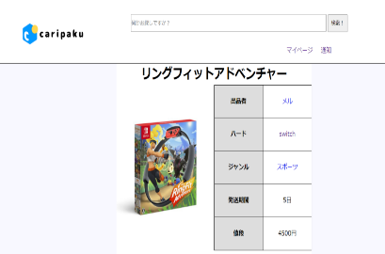
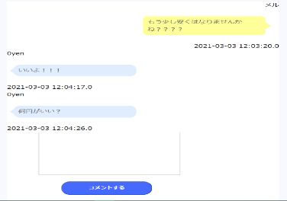
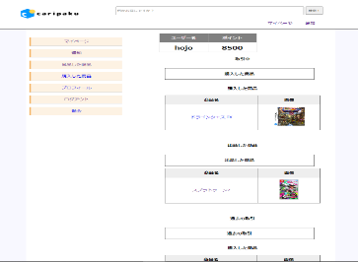

商品画面
チャット画面
マイページ

制作期間 |  | 2020年11月初旬～2021年2月26日

進級制作
情報処理科２０２０年度進級制作【１年】

班 名 |  | メルカリ
班 員 |  | 櫻井優月 渡邊利樹 西見隆太郎 北條朋輝 馬渕俊太 矢作翔也 松村晃平 矢城秀人
制作タイトル |  | caripaku

制作物概要 | 目的・コンセプト
 | ・学習成果 完成間近になって追加・変更点が多発したため、完成日は余裕をもって見積もるべきだと学びました。 ・自分たちで実現したい機能の調査、実装 出品の際に行う画像のアップロード機能の実装を班で独自に調査し、commons-io・commons-fileuploadというAPIで実現させました。

 | 内容
 | 本アプリは、フリマサイト「メルカリ」を参考に作成した「caripaku」というサイトです。 ゲームソフトの売買を主な目的としています。 ユーザーが不要なゲームを出品し、他のユーザーがそれを購入する流れになります。 値段交渉なども商品チャットからできる仕様です。 商品の検索、出品者が他に出している商品の確認、自分が売った商品の一覧、 取引状況の通知、プロフィールの編集といった機能も実装しました。

イメージ

商品画面
チャット画面
マイページ

制作期間

RJP
情報処理科２０２０年度ＲＪＰ【２年】

班 名
班 員
制作タイトル

制作物概要 | 目的・コンセプト

 | 内容

イメージ
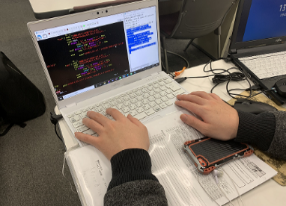



〇〇画面
〇〇画面
〇〇画面

制作期間

